Plan1
CONCEITOS DE CRIPTOGRAFIA | CONCEITOS DE CRIPTOGRAFIA
O que é Criptografia? | Criptografia: é uma palavra de origem grega, onde temos a junção de 2 verbos gregos: "Kriptos" (Esconder) e "Grafia" (Escrever), ou seja, a criptografia é o ato de "Escrever Escondido", ou Cifrar, nos computadores fazemos isso por através de um processo matemático onde trocamos as palavras e letras do idioma comum por caracteres embaralhados que escondem a verdadeira informação e só é possível acessá-la por através de chaves e algoritmos que fazem o processo de Descriptografia ou Decifragem.
O que é Descriptografia? | Descriptografia: ou Decifragem, é o processo contrário da Criptografia. Enquanto a criptografia embaralha as palavras e números para ficarem ilegíveis, a descriptografia utiliza-se de uma chave (algoritmo que descriptografa a mensagem) transformando os caracteres ilegíveis em palavras e caracteres legíveis para a língua comum.
Ilustre os processos de Criptografia e Descriptografia | 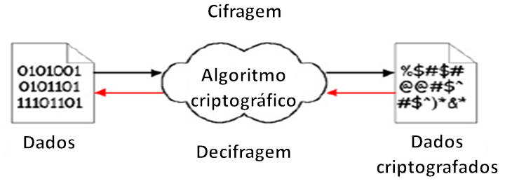
Quais são os tipos de Criptografia existentes? | Temos 2 tipos de Criptografia - Criptografia de Transposição e de Substituição; - Criptografia Simétrica; - Criptografia Assimétrica; - Criptografia de Curvas Elípticas;
O que seria a Criptografia Simétrica? | Criptografia Simétrica: Também chamada de "Criptografia de Chave Secreta", é uma criptografia que usa apenas uma chave tanto para cifrar quanto para decifrar mensagens. O usuário responsável por criptografar as mensagens irá usar uma chave criptográfica, que vai embaralhar a mensagem e irá repassar essa mesma chave para que outra pessoa possa decifrar a mensagem usando a mesma chave. A criptografia Simétrica utiliza, em sua maioria a fatoração de números primos para fazer a cifragem dos números, isso graças a aleatoriedade gerada pelo conjunto de números primos. *Números Primos: Um número que só é dividido por 1 e por ele mesmo;
O que seria a Criptografia Assimétrica? | Criptografia Assimétrica: Também conhecida como "Criptografia de Chave Pública" utiliza 2 chaves, uma delas é só para cifrar uma mensagem e a outra é só para decifrar a mensagem. A chave usada só para cifrar a mensagem é a que chamamos de "Chave Privada", enquanto a chave para decifrar é a que chamamos de "Chave Pública". A criptografia Assimétrica utiliza, em sua maioria a fatoração de números primos para fazer a cifragem dos números, isso graças a aleatoriedade gerada pelo conjunto de números primos. *Números Primos: Um número que só é dividido por 1 e por ele mesmo;
O que seria a Criptografia de Curvas Elípticas? | Criptografia de Curvas Elípticas: Assim como a criptografia assimétrica, a criptografia de curvas elípticas utiliza 2 chaves, porém, os métodos de criptografia são totalmente diferentes. Enquanto as criptografias Simétrica e Assimétrica utilizam fatoração de números primos, a criptografia de Curvas Elípticas usa álgebra de "Corpos Finitos" ou "Corpos de Galóis", um método de cifragem muito mais elaborado e complexo. Alem da elaboração de chaves Públicas bem maiores que as chaves de criptografia simétrica e assimétrica.
O que seria uma "Chave" dentro do contexto de criptografia? | Chave: Uma chave é um número ou combinação de caracteres usados para autorizar a cifragem e decifragem um sistema criptográfico. A chave sempre deve ser secreta, somente os usuários autorizados deverão ter a chave tanto para criptografar quanto para descriptografar uma mensagem, pois se a chave cair em mãos erradas um criminoso poderia se passar pelo legítimo remetente de uma mensagem, ao mesmo passo que ele poderia interceptar uma mensagem original e decifrá-la caso possua a chave de decifragem do sistema.
Como se dá o uso de Chave na Criptografia Simétrica? E quais as vantagens e desvantagens do seu uso? | 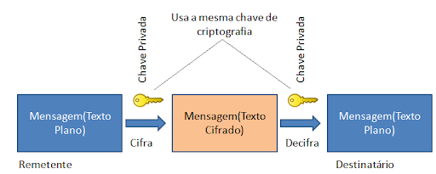 Na criptografia Simétrica o usuário remetente de uma mensagem e o destinatário deverão usar A MESMA CHAVE DE SEGURANÇA para cifrar e decifrar uma mensagem, como podemos observar na imagem abaixo... Vantagens: - Pode ser usada em via dupla de comunicação; - É bem mais rápida de ser carregada; Desvantagens: - Vulnerável à ataques, pois uma única chave é compartilhada entre vários usuários aumentando a chance de roubo da chave;
- reservada para a questão acima -
CONCEITOS DE CRIPTOGRAFIA | CONCEITOS DE CRIPTOGRAFIA
Como se dá o uso de Chave na Criptografia Assimétrica? E quais as vantagens e desvantagens do seu uso? | 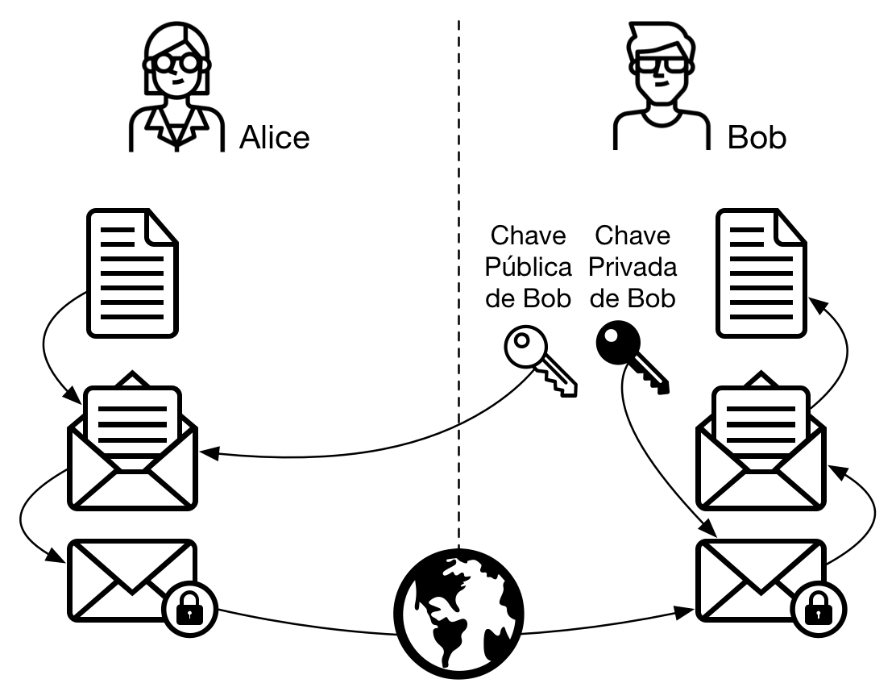 Na criptografia Assimétrica tanto remetente quando destinatário devem usar um par de chaves para trocar mensagens entre si, essas chaves são: - Chave Privada: Uma chave que só o usuário original deverá ter. Essa chave serve para 2 objetivos, 1º para gerar uma Chave Pública, que será compartilhada com outros usuários que desejem cifrar mensagens que serão enviadas para ele. 2º para que o próprio usuário - e somente ele - possa decifrar as mensagens enviadas PARA ELE, mesmo que os demais usuários tenham a Chave Pública daquela pessoa, eles não conseguirão abrir as mensagens enviadas para ele, poderão apenas cifrar mensagens e enviá-las. - Chave Pública: É uma chave que o usuário original distribuí para os outros, para que eles possam enviar mensagens cifradas para ele, sem essa chave o envio de mensagens para o usuário original se torna impossível. Essa chave é gerada a partir da Chave Privada do próprio usuário original. Podemos ver um exemplo disso na ilustração abaixo... Vantagens: - É super segura, pois a Chave Privada de um usuário nunca saí do computador dele, assim, ninguém pode se passar por ele; Desvantagens: - Exige maior carregamento, por isso perde em velocidade de troca de mensagens; - Não pode ser usada em via dupla, cada usuário do sistema é obrigado a ter o seu próprio par de chaves, do contrário a comunicação se torna impossível;
- reservada para a questão acima -
- reservada para a questão acima -
- reservada para a questão acima -
O que seriam as Criptografias de Transposição e de Substituição? | Criptografia de Transposição: reorganiza a ordem dos bits, caracteres ou blocos trocando a ordem dos elementos, por exemplo: AMOR poderia ser transformado em OMRA; Criptografia de Substituição: troca os bits, caracteres ou blocos por outros caracteres aleatórios, onde seria preciso descobrir o algoritimo matemático para identificar que caracteres corresponderiam aos caracteres encriptografados. Por exemplo: cifra de Cézar que troca as letras originais por 3 letras á frente, como: AMOR seria transformado em DPRU;
O que é um Criptossistema? | Criptossistema: Se refere ao Sistema utilizado para criptografar e descriptografar uma mensagem. Por exemplo: HASH, WEP, WPA, Assinatura Digital e etc.
O que é um Cifra de Bloco? | Cifra de Bloco: é estilo de cifragem projetada para operar em blocos de dados de tamanho fixo. Por exemplo, o HASH é um código de tamanho fíxo, se conseguirmos decifrar esse código, automáticamente conseguimos abrir a mensagem.
O que é um Cifra de Fluxo? | Cifra de Fluxo: é um estilo de cifragem projetada para operar em fluxo contínuo por toda a mensagem. Um bom exemplo disso são mensagens trocadas por whatsapp, todos os caracteres são embaralhados, e é preciso um descifrador contínuo para desembaralhar toda a mensagem não importa quantos caracteres ela tenha.
O que é a Criptoanálise? | Criptoanálise: é a ciência onde pessoas tentam decifrar um criptossistema que gerou uma mensagem ou uma chave de criptografia, com o objetivo de descobrir vulnerabilidades no sistema para decifrá-lo. Para isso, os profissionais em criptoanálise, precisam estudar o criptossistema e usar de raciocínio analítico e ferramentas matemáticas para tentar quebrar o código de cifragem da mensagem.

